基礎設計
クエスト基礎設計フォーマット

 | 認識合わせ

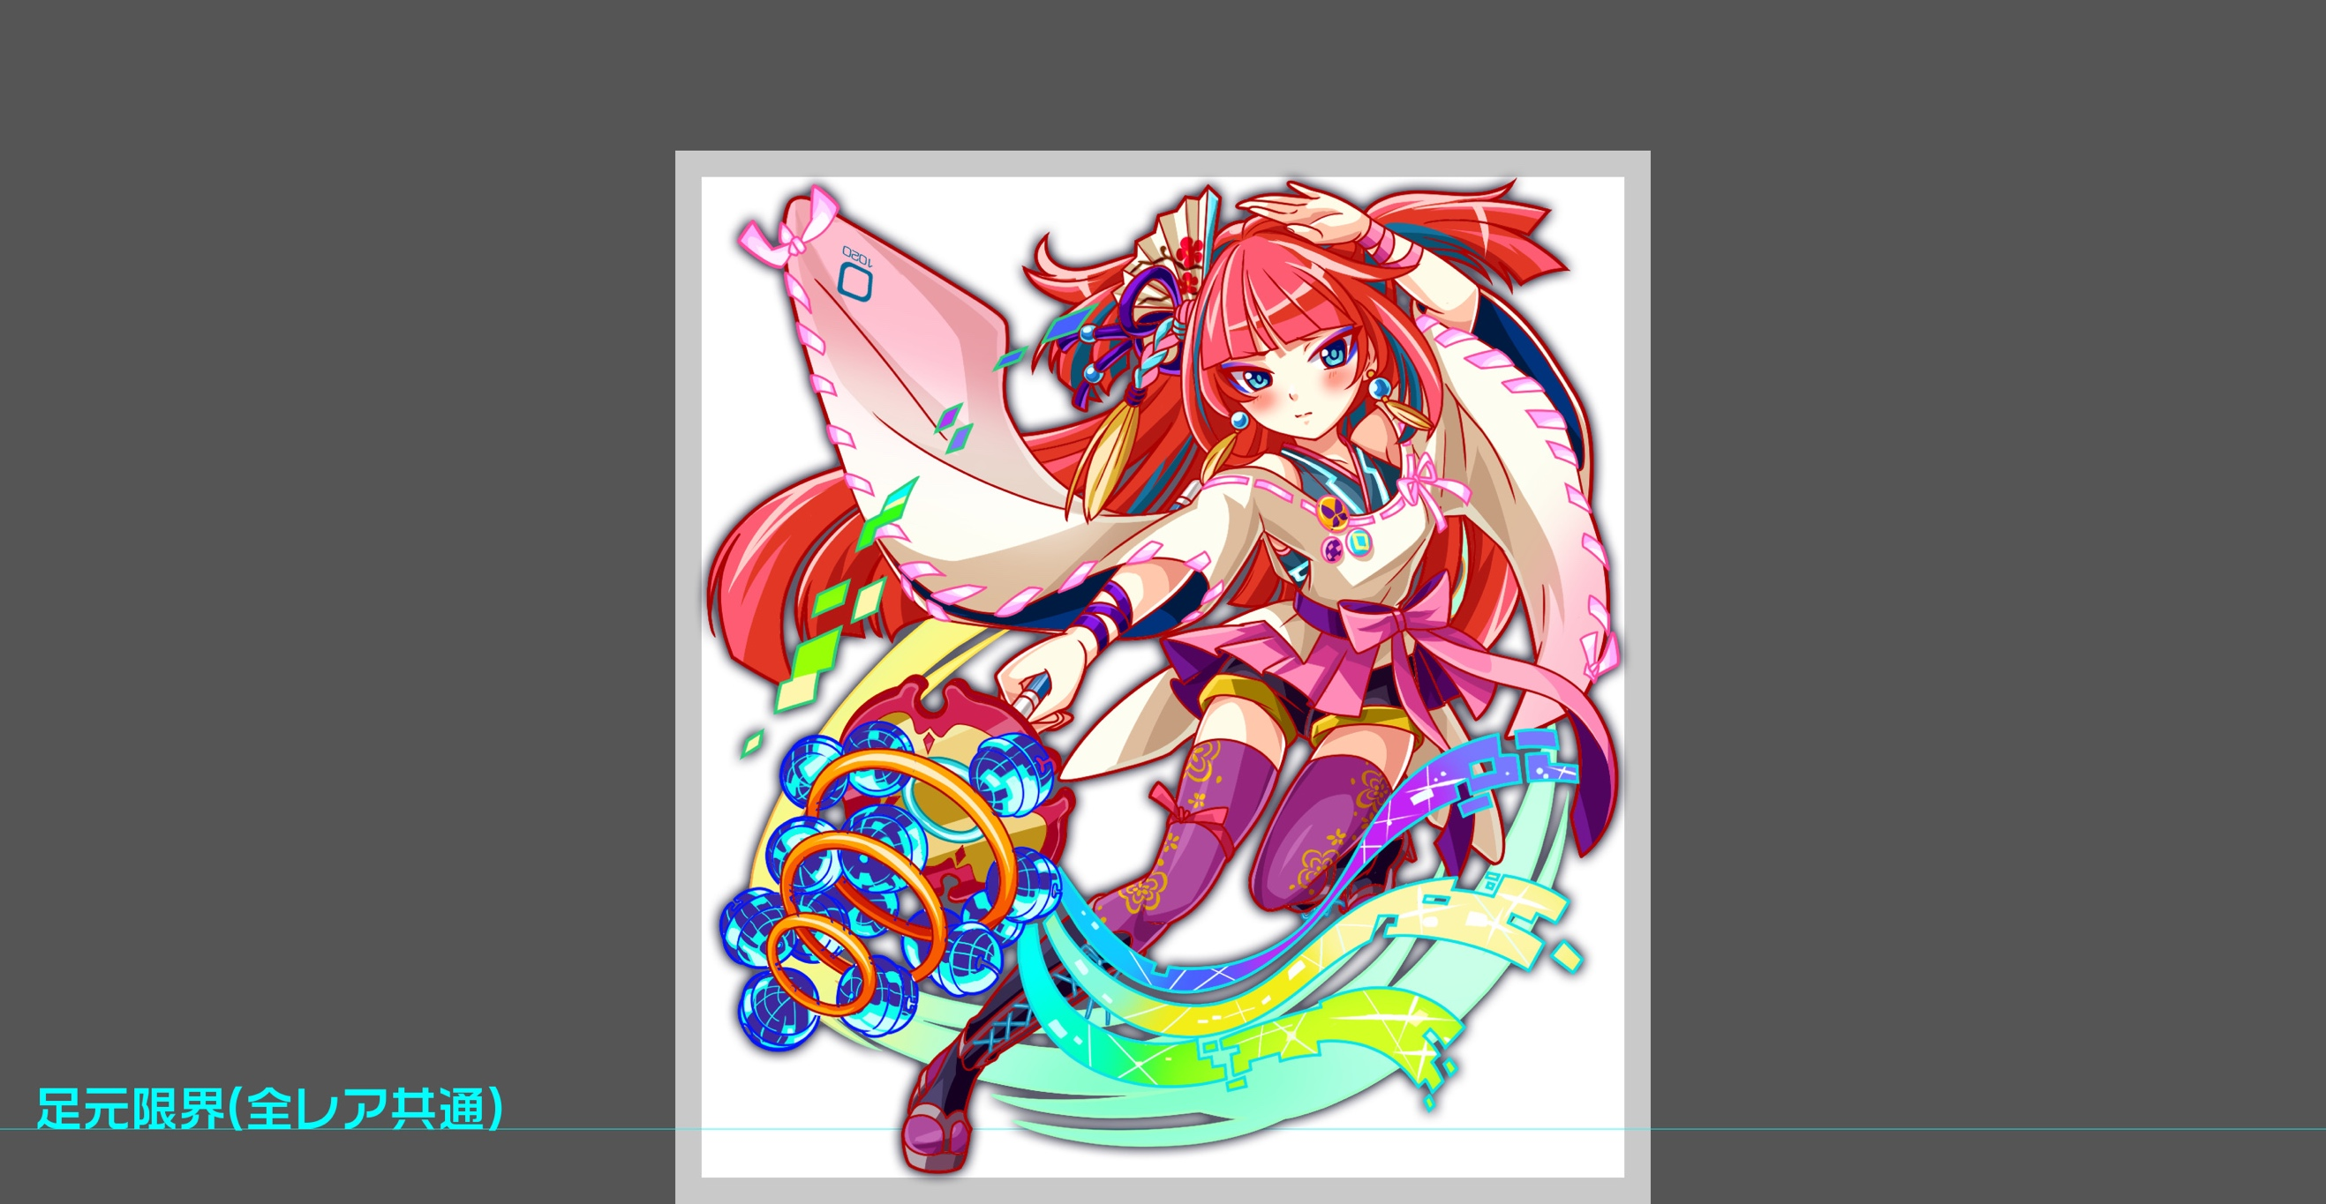
 |  | クエストの位置づけ |  | 上級
 |  | クエストの存在意義 |  | 一番参加率の高い遊び場。初級〜中級者が戦力として新キャラを入手する所。また、上級者にとってはユニットの覚醒素材を手に入れるところ。
 |  | つまり |  | 適度な速度で周回できるようにしましょう

 | 基本情報

 |  | クエスト名 |  | 灼熱の演舞（仮）
 |  | 難易度 |  | 初級/中級/上級
 |  | ボスキャラクター名称 |  | 静御前
 |  | ボスキャラクター情報 |  | 赤/human/バランス

 |  | ステージギミック |  | -
 |  | エネミーギミックA |  | -
 |  | エネミーギミックB
 |  | キラー
 |  | 対応できるユニット数
 |  | フロア構成要望
 |  | 実現したいユーザー体験 |  | ・踊りながら戦っている感じを出したい。 (連続攻撃や) セイレーンと被らないようにお願い致します。
 |  | ステージギミック早見表 (2016/7/4更新) ※パーティの組み方に影響を与える戦略要素 |  | ウィルス / スリープ / スキルバインド / カウンター / 全体攻撃 / 連続攻撃 / パネル変換禁止 / 爆風軽減 / 時限式ダメージパネル / お邪魔パネル / パネルプロテクト / 暗闇 / {赤・青・黄・緑・ハート}無効 / {赤・青・黄・緑・ハート}ドロップDOWN / タップ数変更 / チェーン数変更 / {ヒューマン / アニマル / マシン / ドラゴン / ゴッド / unknown}キラー / {ヒューマン / アニマル / マシン / ドラゴン / ゴッド / unknown}限定 /

 |  | クリア報酬 |  | 1020: 静御前 バグ: 未定 ビット: 3000前後想定

 |  | 補足 |  | 静御前は進化前のキャラクター（ID: 1020）とします。

 | 活躍させたいユニット

 |  | ラベル | ユニット名 | 概要コメント
 |  | S(Level:40) | 竜宮の水雷 乙姫 | ID: 396 属性: 青 Skill: 3ターンの間青属性の攻撃力と防御力を大UP＋暗闇状態を解除する
 |  | S(Level:40) | 美笑の蒼蛇 エキドナ | ID: 406 属性: 青 Skill: 4ターン全ユニットのCパネル生成短縮+ハートパネルを青パネルに変換
 |  | N(Level:40) | 公爵 フォルネウス | ID: 173 属性: 青 Skill: 単体に青属性の大ダメージ
 |  | S(Level:60) | 水底霊竜 ミズチ | ID: 775 属性: 青 Skill: 3ターン回復力を特大UP+SCパネル(威力大)を1つ生成

 | フロア構成

 |  | フロア１
 |  | 登場ユニット | 攻撃力 | 概要・行動パターン
 |  | ガンテツ | Lv: 40 攻撃力: 約1600 | ID: 360 通常攻撃
 |  | タイチ | Lv: 40 攻撃力: 約1600 | ID: 370 通常攻撃
 |  | ガンテツ | Lv: 40 攻撃力: 約1600 | ID: 360 通常攻撃
 |  | タイチ | Lv: 40 攻撃力: 約1600 | ID: 370 通常攻撃

 |  | フロア2
 |  | 登場ユニット | 攻撃力 | 概要・行動パターン
 |  | 朱雀 | Lv: 40 攻撃力: 約1200 | ID: 85 卑弥呼への行動頻度アップもしくは通常攻撃
 |  | 卑弥呼 | Lv: 40 攻撃力: 約2000 | ID: 190 連続攻撃もしくは通常攻撃

 |  | フロア3
 |  | 登場ユニット | 攻撃力 | 概要・行動パターン
 |  | ファイアフォックス | Lv: 40 攻撃力: 約1500 | ID: 65 夕霧へのステータス強化もしくは通常攻撃
 |  | 妖炎の夕霧 | Lv: 40 攻撃力: 約1800 | ID: 134 全体攻撃もしくは通常攻撃
 |  | ファイアフォックス | Lv: 40 攻撃力: 約1500 | ID: 65 夕霧へのステータス強化もしくは通常攻撃

 |  | フロア4
 |  | 登場ユニット | 攻撃力 | 概要・行動パターン
 |  | 静御前 | Lv: 40 攻撃力: 約2000 | ID: 1020 Speed: 2 HP倍率: 3 BossFlag: 1 1ゲージ目: テロップ【舞の構え・序】→ステータス強化（開幕） テロップ【舞の構え・破】→クリティカル（通常攻撃、開幕、３ターンごとでないとき） テロップ【舞に魅了される！】→凍てつく波動（３ターンごと） 通常攻撃 2ゲージ目: テロップ【舞の構え・急】→行動頻度アップ（開幕） テロップ【舞が止まらない！】→連続攻撃 テロップ【舞に魅了される！】→凍てつく波動（３ターンごと） 長引くとエネミーが強くなっていき苦戦するイメージです。

 |  | ※各フロアのエネミーに設定するスピードはデフォルト設定から適宜バランスを見ながら調整します。
 |  | ※各フロアのエネミーに設定するスキル頻度は５０％設定とし、適宜バランスを見ながら調整します。

